상품제안서
엔보우 35W 초고속충전 10000mAh 보조배터리 Q10 | 상품코드: F32824

 |  |  |  |  |  |  | 02-412-0044 | www.easy1.co.kr
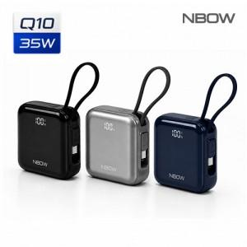

【상세/제작정보】 | <p><span style="background-color: rgb(255, 255, 255); font-family: dotum; font-size: 13px;">* 배송비 4000</span></p><p><font face="dotum"><span style="font-size: 13px; background-color: rgb(255, 255, 255);">*100개미만 레이저 50000만원 별도</span></font></p><p>*100개미만 컬러인쇄 70000만원 별도​</p>

【인쇄/포장옵션】 | 레이저, 풀칼라 / 기본케이스

【공급단가】 | 수량 | 30~ | 50~ | 100~ | 300~ | 500~
*VAT별도 | 단가 | 20,400원 | 20,060원 | 19,550원 | 19,210원 | 18,700원

【상품 URL】 | https://easy1.co.kr:443/src/goods_detail.php?gdno=32824

